2.Pivot vc
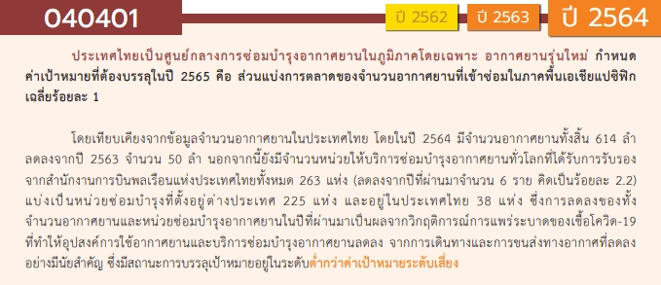
องค์ประกอบ/ปัจจัย | ปีงบประมาณ
 | 2561 | 2562 | 2563 | 2564 | รวมจำนวนโครงการทั้งหมด
040401V01
040401F0101
040401F0102
040401F0103
040401V02 | 1 | 1 | 2 |  | 4
040401F0201
040401F0202 |  |  | 1 |  | 1
040401F0203
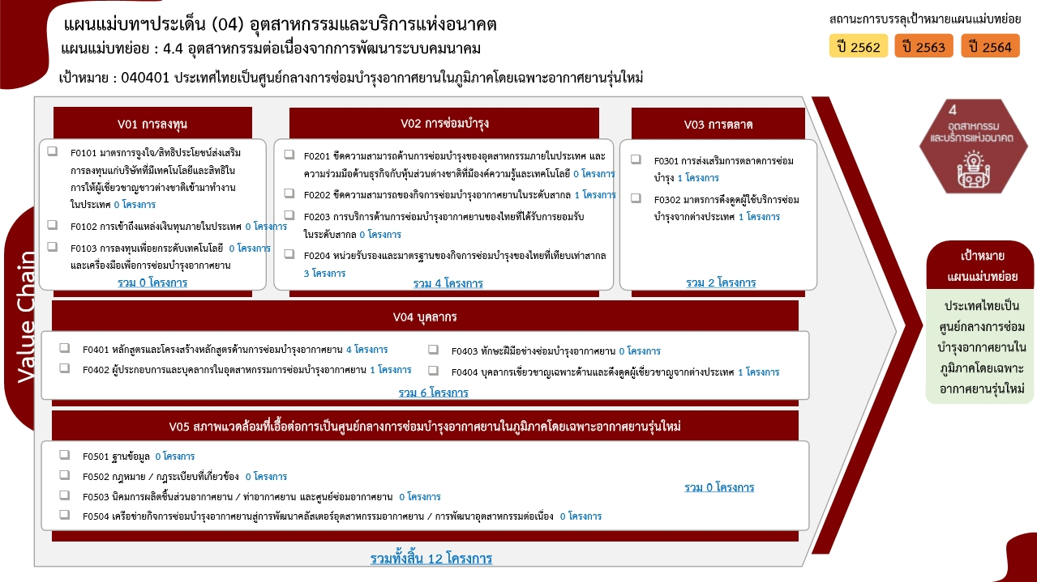
040401F0204 | 1 | 1 | 1 |  | 3
040401V03 |  | 1 |  | 1 | 2
040401F0301 |  |  |  | 1 | 1
040401F0302 |  | 1 |  |  | 1
040401V04 | 1 | 3 | 2 |  | 6
040401F0401 |  | 3 | 1 |  | 4
040401F0402 | 1 |  |  |  | 1
040401F0403
040401F0404 |  |  | 1 |  | 1
040401V05
040401F0501
040401F0502
040401F0503
040401F0504
ไม่สอดคล้องกับ v และ F ใด |  |  | 1 |  | 1
F00 |  |  | 1 |  | 1
รวมจำนวนโครงการทั้งหมด | 2 | 5 | 5 | 1 | 13
*F00 หมายถึง โครงการไม่สอดคล้องกับองค์ประกอบและปัจจัยใดของเป้าหมายแผนแม่บทย่อย

โครงการที่ไม่สอดคล้องกับองค์ประกอบและปัจจัยใดของเป้าหมายแผนแม่บทย่อย จำนวน 1 โครงการ

4.รวม
โครงการภายใต้เป้าหมายแผนแม่บทย่อย : 040401 ประเทศไทยเป็นศูนย์กลางการซ่อมบำรุงอากาศยานในภูมิภาคโดยเฉพาะอากาศยานรุ่นใหม่
โครงการที่ปรากฎเป็นโครงการที่ผ่านการอนุมัติจากผู้บริหาร (M7) ของหน่วยงานเท่านั้น (ข้อมูล ณ เดือนมีนาคม 2565)

ชื่อโครงการ / การดำเนินงาน | ปีงบประมาณ | วันที่เริ่มต้นโครงการ | วันที่สิ้นสุดโครงการ | หน่วยงานระดับกองหรือเทียบเท่า | หน่วยงานระดับกรมหรือเทียบเท่า | หน่วยงานระดับกระทรวงหรือเทียบเท่า | ประเภทโครงการ | องค์ประกอบ | ปัจจัย
โครงการอบรมเชิงปฏิบัติการจัดตั้งศูนย์ทดสอบวัดความรู้ด้านการซ่อมบำรุงอากาศยาน ตามมาตรฐาน EASA | 2561 | มิถุนายน 2561 | กรกฎาคม 2561 | คณะวิศวกรรมศาสตร์ | มหาวิทยาลัยเทคโนโลยีราชมงคลธัญบุรี | กระทรวงการอุดมศึกษา วิทยาศาสตร์ วิจัยและนวัตกรรม |  | 040401V04 | 040401F0402
โครงการจัดตั้งศูนย์ทดสอบยานยนต์และยางล้อแห่งชาติ 2561 | 2561 | ตุลาคม 2560 | กันยายน 2561 | กองตรวจการมาตรฐาน 1 | สำนักงานมาตรฐานผลิตภัณฑ์อุตสาหกรรม | กระทรวงอุตสาหกรรม |  | 040401V02 | 040401F0204
โครงการอบรมหลักสูตรพื้นฐานอากาศยานแบบโบอิ้ง 737-600/700/800/900 (ค่าลงทะเบียนฝึกอบรม) | 2562 | มกราคม 2562 | มกราคม 2562 | คณะวิศวกรรมศาสตร์ | มหาวิทยาลัยเทคโนโลยีราชมงคลธัญบุรี | กระทรวงการอุดมศึกษา วิทยาศาสตร์ วิจัยและนวัตกรรม |  | 040401V04 | 040401F0401
โครงการอบรมเชิงปฏิบัติการเพื่อพัฒนาหลักสูตรอบรมระยะสั้นและการจัดตั้งศูนย์ฝึกอบรมด้านการซ่อมบำรุงอากาศยานตามมาตรฐาน EASA Part. 147 | 2562 | พฤศจิกายน 2561 | พฤศจิกายน 2561 | คณะวิศวกรรมศาสตร์ | มหาวิทยาลัยเทคโนโลยีราชมงคลธัญบุรี | กระทรวงการอุดมศึกษา วิทยาศาสตร์ วิจัยและนวัตกรรม |  | 040401V04 | 040401F0401
หลักสูตรฝึกอบรมระยะสั้นด้านการซ่อมบำรุงอากาศยานสำหรับผู้ทำงานด้านการซ่อมบำรุงอากาศยานตามมาตรฐาน EASA | 2562 | มีนาคม 2562 | กรกฎาคม 2562 | คณะวิศวกรรมศาสตร์ | มหาวิทยาลัยเทคโนโลยีราชมงคลธัญบุรี | กระทรวงการอุดมศึกษา วิทยาศาสตร์ วิจัยและนวัตกรรม |  | 040401V04 | 040401F0401
โครงการค่าใช้จ่ายในการพัฒนามาตรฐานยานยนต์ไฟฟ้า | 2562 | ตุลาคม 2561 | กันยายน 2562 | กองกำหนดมาตรฐาน | สำนักงานมาตรฐานผลิตภัณฑ์อุตสาหกรรม | กระทรวงอุตสาหกรรม |  | 040401V03 | 040401F0302
โครงการส่งเสริมการผลิตยานยนต์ไฟฟ้าในประเทศไทย 2562 | 2562 | ตุลาคม 2561 | กันยายน 2562 | กองควบคุมมาตรฐาน | สำนักงานมาตรฐานผลิตภัณฑ์อุตสาหกรรม | กระทรวงอุตสาหกรรม |  | 040401V02 | 040401F0204
นิทรรศการมหกรรมงานวิจัยแห่งชาติ ฯ | 2563 | สิงหาคม 2563 | สิงหาคม 2563 | สภาบันวิจัยและพัฒนา | มหาวิทยาลัยเทคโนโลยีราชมงคลกรุงเทพ | กระทรวงการอุดมศึกษา วิทยาศาสตร์ วิจัยและนวัตกรรม |  | 040401V02 | 040401F0202
โครงการพัฒนาทักษะผู้สอนด้านการซ่อมบำรุงอากาศยาน ตามมาตรฐาน EASA Module 9,10 และ Train the Trainer | 2563 | มกราคม 2563 | มกราคม 2563 | คณะวิศวกรรมศาสตร์ | มหาวิทยาลัยเทคโนโลยีราชมงคลธัญบุรี | กระทรวงการอุดมศึกษา วิทยาศาสตร์ วิจัยและนวัตกรรม |  | 040401V04 | 040401F0404
การศึกษาความเหมาะสมของหลักสูตรสาขาอุตสาหกรรมการบริการการบินกับการเติบโตของอุตสาหกรรมการบินในประเทศไทย | 2563 | เมษายน 2563 | เมษายน 2564 | คณะศิลปศาสตร์ | มหาวิทยาลัยเทคโนโลยีราชมงคลธัญบุรี | กระทรวงการอุดมศึกษา วิทยาศาสตร์ วิจัยและนวัตกรรม |  | 040401V04 | 040401F0401
โครงการปรับปรุงเส้นทางคมนาคมเพื่อสนับสนุนการเกษตร งบประมาณ ยี่สิบล้านบาทถ้วน | 2563 | ตุลาคม 2562 | กันยายน 2563 | แขวงทางหลวงชนบทพะเยา | กรมทางหลวงชนบท | กระทรวงคมนาคม |  | 040401V00 | 040401F00
โครงการส่งเสริมการผลิตยานยนต์ไฟฟ้าในประเทศไทยและศูนย์ทดสอบยานยนต์และยางล้อแห่งชาติ | 2563 | ตุลาคม 2562 | มิถุนายน 2564 | กองตรวจการมาตรฐาน 3 | สำนักงานมาตรฐานผลิตภัณฑ์อุตสาหกรรม | กระทรวงอุตสาหกรรม |  | 040401V02 | 040401F0204
โครงการบูรณะทางผิวแอสฟัลต์ ทางหลวงหมายเลข 1301 ตอน หนองระมาน-วังโป่ง กม.15+050-กม.17+250 | 2564 | ตุลาคม 2563 | กันยายน 2564 | แขวงทางหลวงเพชรบูรณ์ที่ 2 (บึงสามพัน) | กรมทางหลวง | กระทรวงคมนาคม |  | 040401V03 | 040401F0301
 |  |  |  |  |  |  |  | 040401V01 | 040401F0101
 |  |  |  |  |  |  |  | 040401V01 | 040401F0102
 |  |  |  |  |  |  |  | 040401V01 | 040401F0103
 |  |  |  |  |  |  |  | 040401V02 | 040401F0201
 |  |  |  |  |  |  |  | 040401V02 | 040401F0203
 |  |  |  |  |  |  |  | 040401V04 | 040401F0403
 |  |  |  |  |  |  |  | 040401V05 | 040401F0501
 |  |  |  |  |  |  |  | 040401V05 | 040401F0502
 |  |  |  |  |  |  |  | 040401V05 | 040401F0503
 |  |  |  |  |  |  |  | 040401V05 | 040401F0504

